Hoja1
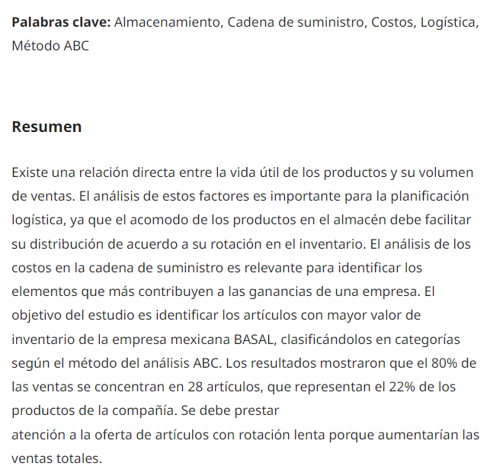
 |  |  |  | VALOR X PRODUCTO
 |  |  |  | PRODUCTO A |  | $98,254
 |  |  |  | PRODUCTOS B |  | $52,000
 |  |  |  | PRODUCTOS C |  | $22,100

 |  | % VENTAS POR MES
 |  | el contenido la tabla | ENERO | FEBRERO | MARZO | ABRIL | MAYO | JUNIO | JULIO | AGOST | SEPT. | OCT | NOV | 100%
 |  | 4 | 1 | 5 | 8 | 16 | 8 | 10 | 6 | 11 | 14 | 12 | 5 | 100
 | PRODUCTO A | 2 |  | 3 |  | 4 |  | 5 | 4 |  |  | 10 |  | 28
 | PRODUCTO B
 | PRODUCTO C

La empresa realizará el análisis por 100 productos que ingresaron a la empresa.
1.Identifique que mes tuvo la mayor venta la empresa |  |  |  |  |  |  |  |  |  |  |  |  |  | o
2.Identifique que mes tuvo la menor venta
3. Nombre los meses que la empresa tuvo las mayores ventas

